关系图
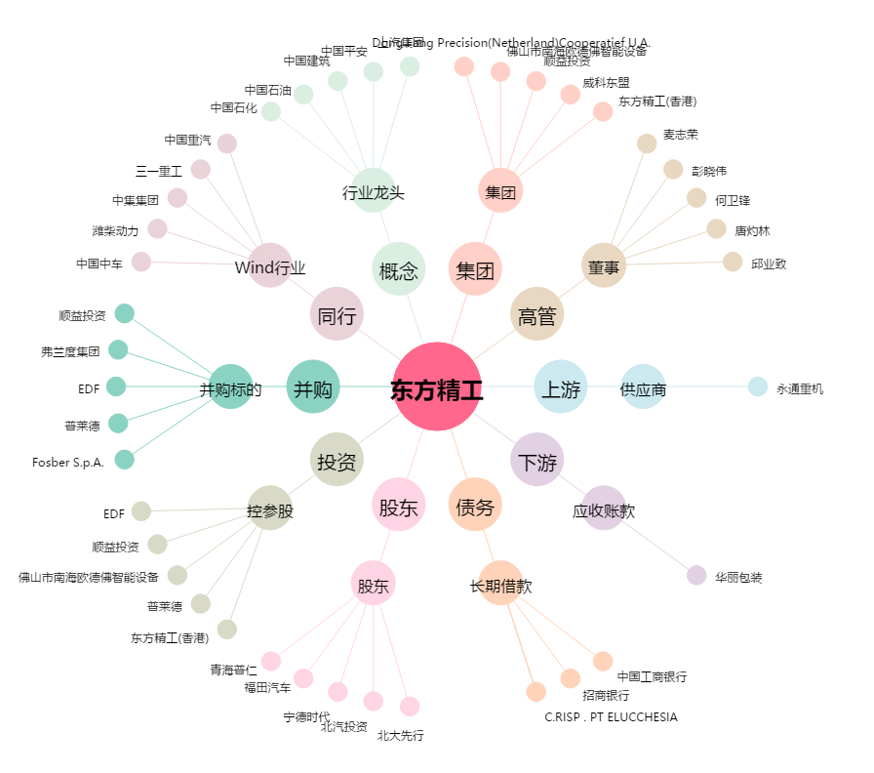
东方精工[002611.SZ] - 关系概览图

